Hoja1
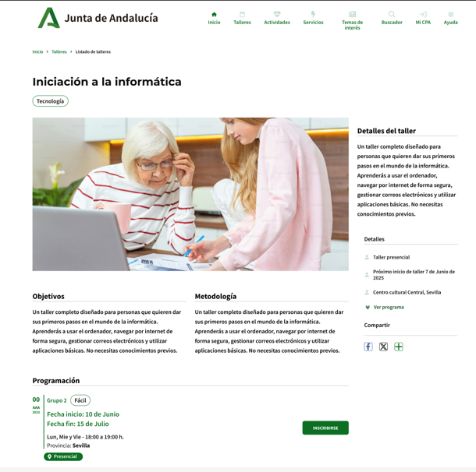

Enunciado de la historia |  |  |  | Criterios de aceptación
Identificador (ID) de la historia | Rol | Característica / Funcionalidad | Razón / Resultado | Número (#) de escenario | Criterio de aceptación (Título) | Contexto | Evento | Resultado / Comportamiento esperado
HU-CPA-4695-PARTE-PUBLICA-SERVICIOS-CPA-CPA-VIRTUAL_V0 | Como usuario que accede a la parte pública del aplicativo CPA Virtual, desde el Formulario CategoriaA Parte Pública CPA (HU-CPA-4650-PARTE-PUBLICA-CATEGORIAS-CPA-CPA-VIRTUAL), tras haber seleccionado previamente desde el apartado 'Servicios' un determinado enlace de Categoría de Servicio y CPA. Se pasarán por contexto desde el formulario indicado los datos de la categoría de servicio y CPA previamente seleccionados. | Acceso a todos los usuarios de la parte pública de CPA Virtual, desde dónde poder consultar la relación de servicios de la categoría de servicio y CPA previamente seleccionados. | Se presentará información relacionada con los distintos servicios existentes para la categoría de servicio y CPA, previamente seleccionados. | 1 | Formulario Servicios Parte Pública CPA Virtual | Cualquier usuario tendrá acceso a la parte pública con información relacionada de los distintos servicios existentes para la categoria y CPA, previamente seleccionados. | N/A | Se presentará información relacionada con las actividades existentes para la categoría de servicio y CPA, previamente seleccionados.
 |  |  |  |  | Selección Centro
 |  |  |  | 2 | Código CPA | Se presenta un campo texto. No Visible. Presentará el código del CPA. | N/A | Se presentará en el campo del formulario el valor obtenido previamente mediante contexto desde el 'Formulario Acceso Parte Pública CPA Virtual' (HU-CPA-4500-ACCESO-PARTE-PUBLICA-CPA-CPA-VIRTUAL_V0)
 |  |  |  | 3 | CPA | Se presenta un campo texto. No Editable. Presentará el nombre del CPA. | N/A | Se presentará en el campo del formulario el valor obtenido previamente mediante contexto desde el 'Formulario Acceso Parte Pública CPA Virtual' (HU-CPA-4500-ACCESO-PARTE-PUBLICA-CPA-CPA-VIRTUAL_V0)
 |  |  |  | 4 | Provincia CPA | Se presenta un campo texto. No Editable. Presentará el nombre de la provincia del CPA | N/A | Se presentará en el campo del formulario el valor obtenido previamente mediante contexto desde el 'Formulario Acceso Parte Pública CPA Virtual' (HU-CPA-4500-ACCESO-PARTE-PUBLICA-CPA-CPA-VIRTUAL_V0)
 |  |  |  | 5 | Código Postal | Se presenta un campo texto. No Editable. Presentará el código postal del CPA. | N/A | Se presentará en el campo del formulario el valor obtenido previamente mediante contexto desde el 'Formulario Acceso Parte Pública CPA Virtual' (HU-CPA-4500-ACCESO-PARTE-PUBLICA-CPA-CPA-VIRTUAL_V0)
 |  |  |  |  | cabecera Tematica
 |  |  |  | 6 | Imagen Tematica | Campo imagen. No editable. | N/A | Se presenta en pantalla el valor obtenido desde el Formulario Talleres Parte Pública CPA (HU-CPA-4650-PARTE-PUBLICA-CATEGORIAS-CPA-CPA-VIRTUAL)
 |  |  |  | 7 | Denominación Tematica | Campo texto. No editable | N/A | Se presenta en pantalla el valor obtenido desde el Formulario Talleres Parte Pública CPA (HU-CPA-4650-PARTE-PUBLICA-CATEGORIAS-CPA-CPA-VIRTUAL)
 |  |  |  | 9 | Color Tematica | Campo texto. No editable | N/A | Se presenta en pantalla el valor obtenido desde el Formulario Talleres Parte Pública CPA (HU-CPA-4650-PARTE-PUBLICA-CATEGORIAS-CPA-CPA-VIRTUAL)
 |  |  |  | 10 | Tipo Tematica | Campo texto. No editable | N/A | Se presenta en pantalla el valor obtenido desde el Formulario Talleres Parte Pública CPA (HU-CPA-4650-PARTE-PUBLICA-CATEGORIAS-CPA-CPA-VIRTUAL)
 |  |  |  |  | Filtros búsqueda Servicios
 |  |  |  | 14 | Filtro Código Postal | Campo numérico. Editable. No obligatorio. | N/A | Se mostrará el valor introducido en pantalla.
 |  |  |  | 15 | Filtro Nombre Centro | Campo texto. Editable. No obligatorio. | N/A | Se mostrará el valor introducido en pantalla.
 |  |  |  | 16 | Filtro Almería | Campo check. Editable. No obligatorio. | N/A | Se mostrará el valor introducido en pantalla.
 |  |  |  | 17 | Filtro Cádiz | Campo check. Editable. No obligatorio. | N/A | Se mostrará el valor introducido en pantalla.
 |  |  |  | 18 | Filtro Córdoba | Campo check. Editable. No obligatorio. | N/A | Se mostrará el valor introducido en pantalla.
 |  |  |  | 19 | Filtro Granada | Campo check. Editable. No obligatorio. | N/A | Se mostrará el valor introducido en pantalla.
 |  |  |  | 20 | Filtro Huelva | Campo check. Editable. No obligatorio. | N/A | Se mostrará el valor introducido en pantalla.
 |  |  |  | 21 | Filtro Jaen | Campo check. Editable. No obligatorio. | N/A | Se mostrará el valor introducido en pantalla.
 |  |  |  | 22 | Filtro Málaga | Campo check. Editable. No obligatorio. | N/A | Se mostrará el valor introducido en pantalla.
 |  |  |  | 23 | Filtro Sevilla | Campo check. Editable. No obligatorio. | N/A | Se mostrará el valor introducido en pantalla.
 |  |  |  |  | Listado Servicios
 |  |  |  | 24 | Listado Servicios | Mediante la operación 'consultaResultadoListadoServiciosCPA' que accederá a los tipos de contenido 'ServiciosCentro', 'Tematicas', 'Centros', 'Provincias', 'Municipios', 'Localidades', 'Contratos', 'TiposControlAsistencia', 'EstadosTematica', 'BibliotecaMultimedia' del repositorio Drupal, se presentará en pantalla la relación de Servicios correspondiente a la categoría del Servicio y CPA, previamente seleccionados. Listado de Servicios no editables. Los Servicios con el estado 'No disponible' se presentarán en otro color. Ordenado por fecha inicio, fecha fin | N/A | Cada uno de los servicios, presentará: codigo centro, nombre, centro, provincia centro, id_servicio, nombre servicio, fecha inicio, fecha fin, contrato, tipo control asistencia, imagen multimedia, archivo multimedia, codigo ambito, nombre ambito, ind_usuario_anonimo, ind_otros_cpa, estado, ind_requiere_cita.
 |  |  |  |  | Código CPA | Se presenta un campo numérico. No visible. Código del centro | N/A | Campo oculto.
 |  |  |  |  | Nombre CPA | Campo texto. No editable. | N/A | Se presenta en pantalla el valor obtenido.
 |  |  |  |  | Provincia CPA | Campo texto. No editable. | N/A | Se presenta en pantalla el valor obtenido.
 |  |  |  |  | codigo servicio | Campo texto. No editable. | N/A | Campo oculto.
 |  |  |  |  | Denominación servicio | Campo texto. No editable. | N/A | Se mostrará el valor obtenido previamente.
 |  |  |  |  | contrato | Campo texto. No editable. | N/A | Se mostrará el valor obtenido previamente.
 |  |  |  |  | tipo control asistencia | Campo texto. No editable. | N/A | Se mostrará el valor obtenido previamente.
 |  |  |  |  | fecha inicio | Campo fecha. No editable. | N/A | Se mostrará el valor obtenido previamente.
 |  |  |  |  | fecha fin | Campo fecha. No editable. | N/A | Se mostrará el valor obtenido previamente.
 |  |  |  |  | ind usuario anonimo | Campo texto. No editable | N/A | Se mostrará el valor obtenido previamente.
 |  |  |  |  | ind otros CPA | campo boolean. No editable | N/A | Se mostrará el valor obtenido previamente.
 |  |  |  |  | ind requiere cita | campo boolean. No editable | N/A | Se mostrará el valor obtenido previamente.
 |  |  |  |  | estado | Campo texto. No editable. | N/A | Se mostrará el valor obtenido previamente.
 |  |  |  | 12 | Botón Ver más detalles | En cada uno de los servicios del listado que cumplan 'ind_usuario_anonimo' con valor 'Si', se mostrará el botón 'Ver más detalles' | Si se selecciona un servicio de la lista y se decide pulsar. | Ver detalle en HU-CPA-4697-PARTE-PUBLICA-DETALLE-SERVICIO-CPA-CPA-VIRTUAL_V0.
 |  |  |  | 13 | Botón Volver | Se presenta en el formulario el botón Volver | Si se decide pulsar el enlace. | Permitirá salir del presente formulario y volver al Formulario Categorias Parte Pública (HU-CPA-4650-PARTE-PUBLICA-CATEGORIAS-CPA-CPA-VIRTUAL)

